会場アサイン内訳
プロジェクト名 |  |  | システム名 |  | 画面レイアウト設計書 |  |  | 作成者 | 作成日 | 更新者 | 更新日
12期課題対応 |  |  | LMS学習管理システム |  | 会場アサイン内訳 |  |  | 小川 | 2016-10-27 | 櫻井 | 2019-12-27

 | 画面イメージ
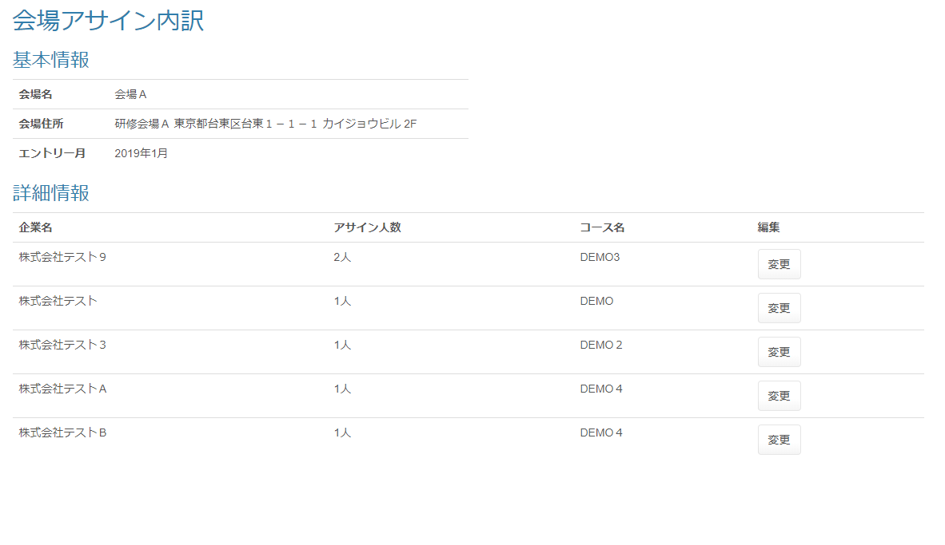

 | 出力仕様
 | No | 項目名 |  | データ元 |  |  | 備考
 |  |  |  | テーブル名 |  | フィールド
 | 基本情報
 | 1 | 会場名 |  | m_place |  | place_name | パラメーターとして渡された会場IDから表示
 | 2 | 会場住所 |  | m_place |  | place_name | パラメーターとして渡された会場IDから表示
 | 3 | エントリー月 |  | - |  | - | パラメーターとして渡された年月を表示
 | 詳細情報
 | 1 | 企業名 |  | m_company |  | company_name | パラメーターとして渡された『会場ID』『年月』に紐づく全てのデータを表示
 | 2 | アサイン人数 |  | t_assign |  | applicant_amount | パラメーターとして渡された『会場ID』『年月』に紐づく全てのデータを表示
 | 3 | コース名 |  | m_course |  | course_name | パラメーターとして渡された『会場ID』『年月』に紐づく全てのデータを表示
 | 4 | 変更 |  | - |  | -

 | ◆『変更』ボタン押下時

